Лист1
X
-1 | 2.9313032545 | 3.8649731505 | 4.7231242559 | 5.314323329 | 5.4576506699 | 5 | 3.8255505407 | 1.8549462495 | -0.96691869112 | -4.6941390722 | -9.4123670914
-0.8 | 2.4058354074 | 2.9912527206 | 3.4970022769 | 3.7872872906 | 3.7286957753 | 3.2 | 2.0965956461 | 0.32791021108 | -2.1930406702 | -5.5678595022 | -9.9378349385
-0.6 | 1.997138193 | 2.3116923862 | 2.5433518487 | 2.599592594 | 2.3839530795 | 1.8 | 0.75185295031 | -0.85978448546 | -3.1466910983 | -6.2474198366 | -10.346532153
-0.4 | 1.7052116112 | 1.8262921474 | 1.8621729715 | 1.7512392394 | 1.4234225825 | 0.8 | -0.2086775467 | -1.7081378401 | -3.8278699755 | -6.7328200754 | -10.638458735
-0.2 | 1.5300556622 | 1.5350520041 | 1.4534656451 | 1.2422272266 | 0.84710428432 | 0.2 | -0.7849958449 | -2.2171498529 | -4.2365773019 | -7.0240602187 | -10.813614684
0 | 1.4716703458 | 1.4379719563 | 1.3172298697 | 1.0725565556 | 0.65499818492 | 0 | -0.9771019443 | -2.3868205239 | -4.3728130773 | -7.1211402665 | -10.872
0.2 | 1.5300556622 | 1.5350520041 | 1.4534656451 | 1.2422272266 | 0.84710428432 | 0.2 | -0.7849958449 | -2.2171498529 | -4.2365773019 | -7.0240602187 | -10.813614684
0.4 | 1.7052116112 | 1.8262921474 | 1.8621729715 | 1.7512392394 | 1.4234225825 | 0.8 | -0.2086775467 | -1.7081378401 | -3.8278699755 | -6.7328200754 | -10.638458735
0.6 | 1.997138193 | 2.3116923862 | 2.5433518487 | 2.599592594 | 2.3839530795 | 1.8 | 0.75185295031 | -0.85978448546 | -3.1466910983 | -6.2474198366 | -10.346532153
0.8 | 2.4058354074 | 2.9912527206 | 3.4970022769 | 3.7872872906 | 3.7286957753 | 3.2 | 2.0965956461 | 0.32791021108 | -2.1930406702 | -5.5678595022 | -9.9378349385
1 | 2.9313032545 | 3.8649731505 | 4.7231242559 | 5.314323329 | 5.4576506699 | 5 | 3.8255505407 | 1.8549462495 | -0.96691869112 | -4.6941390722 | -9.4123670914
Y | -1 | -0.8 | -0.6 | -0.4 | -0.2 | 0 | 0.2 | 0.4 | 0.6 | 0.8 | 1

e =
2.718

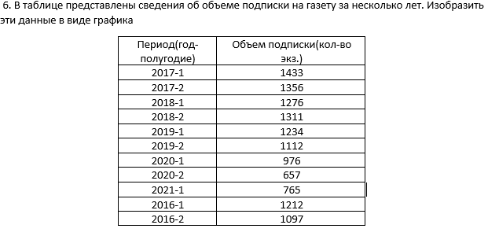

Год | Объем
2016 | 1212
2016.5 | 1097
2017 | 1433
2017.5 | 1356
2018 | 1276
2018.5 | 1311
2019 | 1234
2019.5 | 1112
2020 | 976
2020.5 | 657
2021 | 765

X | Y | K | B
-20 | 16780 | 42 | -20
-19 | 15142
-18 | 13588
-17 | 12118
-16 | 10732
-15 | 9430
-14 | 8212
-13 | 7078
-12 | 6028
-11 | 5062
-10 | 4180
-9 | 3382
-8 | 2668
-7 | 2038
-6 | 1492
-5 | 1030
-4 | 652
-3 | 358
-2 | 148
-1 | 22
0 | -20
1 | 22
2 | 148
3 | 358
4 | 652
5 | 1030
6 | 1492
7 | 2038
8 | 2668
9 | 3382
10 | 4180
11 | 5062
12 | 6028
13 | 7078
14 | 8212
15 | 9430
16 | 10732
17 | 12118
18 | 13588
19 | 15142
20 | 16780

X | Y
-1.4 | -1.1468077204
-1.3 | -0.94843304275
-1.2 | -0.75345427677
-1.1 | -0.57012981468
-1 | -0.4054900442
-0.9 | -0.26497001737
-0.8 | -0.15209640489
-0.7 | -0.06825680024
-0.6 | -0.012591174141
-0.5 | 0.017946812521
-0.4 | 0.028314034243
-0.3 | 0.024864810433
-0.2 | 0.014621603416
-0.1 | 0.004410562476
0 | 0
0.1 | 0.0054072366875
0.2 | 0.022515988336
0.3 | 0.051072717765
0.4 | 0.089031965844
0.5 | 0.13313673211
0.6 | 0.17958105901
0.7 | 0.22461471523
0.8 | 0.26499801798
0.9 | 0.29827274453
1 | 0.32286202712
1.1 | 0.33803896513
1.2 | 0.34381153604
1.3 | 0.34076653421
1.4 | 0.32990457894
1.5 | 0.31248671863
1.6 | 0.28990349608
1.7 | 0.26357041189
1.8 | 0.23484937563
1.9 | 0.20499339263

